Sheet1
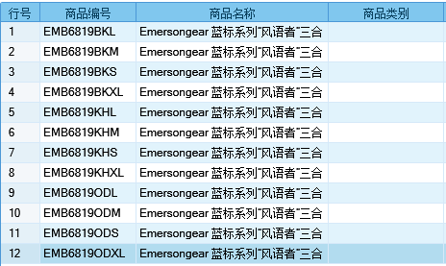
基本类型
品牌： | Emersongear BlueLabel | 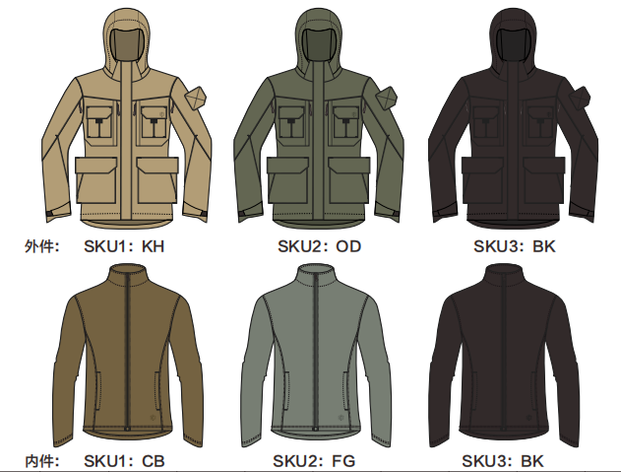
品名: | Emersongear蓝标系列"风语者"三合一全天候夹克
款号: | EMB6819
外件主料（成分）: | 四面弹（100%尼龙）+TPU中透膜+特立可得（100%涤纶）
内件主料： | 280g摇粒绒(100%polyester)
颜色: | KH/OD/BK
尺寸: | S/M/L/XL
功能: | 四面弹力 / 保暖透气 / 防风 / 防泼水 / 可拆卸 / 内外两件套
场景（选填）: | 户外 / 通勤 / 战术 / 射击 / 徒步 / 野营 / 城市休闲
包装 | 透明塑料袋
毛重 | 1147.5g
净重 | 外件：668g 内件：439.5g 总重：1107.5g
尺寸表（cm）：
内件成品部位尺寸表(单位：CM)
尺码 名称 部位 | S | S | M | M | L | L | XL | XL
 | 英寸 | 厘米 | 英寸 | 厘米 | 英寸 | 厘米 | 英寸 | 厘米
衣长（后中） | 25.375 | 64.4525 | 26 | 66.04 | 26.625 | 67.6275 | 27.25 | 69.215
领围（全围） | 19.75 | 50.165 | 20 | 50.8 | 20.25 | 51.435 | 20.5 | 52.07
肩宽 | 16.5 | 41.91 | 17 | 43.18 | 17.5 | 44.45 | 18 | 45.72
胸围（全围） | 36.75 | 93.345 | 38.75 | 98.425 | 40.75 | 103.505 | 42.75 | 108.585
脚围（全围） | 36.75 | 93.345 | 38.75 | 98.425 | 40.75 | 103.505 | 42.75 | 108.585
袖长 | 24 | 60.96 | 24.5 | 62.23 | 25 | 63.5 | 25.5 | 64.77
袖口（全围） | 9.5 | 24.13 | 10 | 25.4 | 10.5 | 26.67 | 11 | 27.94
身高（单位：CM) | 166-170 |  | 171-175 |  | 176-180 |  | 181-185
体重（单位:kg) | 56-60 |  | 61-65 |  | 66-70 |  | 71-75
外件成品部位尺寸表(单位：CM)
尺码 名称 部位 | S | S | M | M | L | L | XL | XL
 | 英寸 | 厘米 | 英寸 | 厘米 | 英寸 | 厘米 | 英寸 | 厘米
衣长（后中） | 30.625 | 77.7875 | 31.25 | 79.375 | 31.875 | 80.9625 | 32.5 | 82.55
领围（全围） | 21.75 | 55.245 | 22 | 55.88 | 22.25 | 56.515 | 22.5 | 57.15
肩宽 | 18 | 45.72 | 18.5 | 46.99 | 19 | 48.26 | 19.5 | 49.53
胸围（全围） | 42 | 106.68 | 44 | 111.76 | 46 | 116.84 | 48 | 121.92
脚围（全围） | 42 | 106.68 | 44 | 111.76 | 46 | 116.84 | 48 | 121.92
袖长 | 26.5 | 67.31 | 27 | 68.58 | 27.5 | 69.85 | 28 | 71.12
袖口（全围） | 11.25 | 28.575 | 11.75 | 29.845 | 12.25 | 31.115 | 12.75 | 32.385
身高（单位：CM) | 166-170 |  | 171-175 |  | 171-175 |  | 176-180
体重（单位:kg) | 56-60 |  | 61-65 |  | 66-70 |  | 71-75
关键字
功能表层：产品表面材料采用四面弹（100%尼龙）制作，具有高强度，高弹力。
内外组合：产品通过表层合中层组合实现防风保暖及拆卸使用的高实用性。
可调节：产品袖口帽子可通过调节机构调整至个人最为舒适的状态。
大容量：产品防风表层具有多个大容量口袋，方便放置更多个人随身物品。
侧腰拉链：产品侧腰设有开口拉链，方便取用腰部物件。
产品文案
Emersongear蓝标系列"风语者"三合一全天候夹克产品设计由内外两层组合而成，外层防风弹力，防泼水，中层保暖贴身，必要时可以拆卸使用。产品表面材料采用四面弹（100%尼龙）制作，具有高强度，高弹力。产品袖口帽子可通过调节机构调整至个人最为舒适的状态。在容量和携带方面防风表层具有多个大容量口袋，方便放置更多个人随身物品。外套为中长款式，侧腰设有开口拉链，方便取用腰部物件。

